grp1
1 | 12
2 | 0
3 | 0
4 | 0
5 | 0
6 | 0
7 | 0
8 | 0
9 | 0
10 | 0
11 | 0
12 | 0
13 | 0
14 | 0
15 | 0
16 | 0
17 | 0
18 | 0
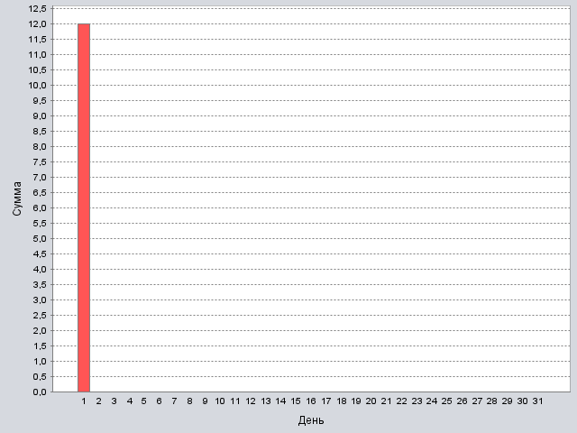
19 | 0
20 | 0
21 | 0
22 | 0
23 | 0
24 | 0
25 | 0
26 | 0
27 | 0
28 | 0
29 | 0
30 | 0
31 | 0

Итог: | 12

Итог
1 | 12
2 | 0
3 | 0
4 | 0
5 | 0
6 | 0
7 | 0
8 | 0
9 | 0
10 | 0
11 | 0
12 | 0
13 | 0
14 | 0
15 | 0
16 | 0
17 | 0
18 | 0

19 | 0
20 | 0
21 | 0
22 | 0
23 | 0
24 | 0
25 | 0
26 | 0
27 | 0
28 | 0
29 | 0
30 | 0
31 | 0

Итог: | 12

